3 Accuracy rerank
3. -a Accuracy bước rerank

Phương án | recall@8 | recall@5 | NDCG@16 | MRR | Loại hết | Giữ TB | Tái lập
none (trần 0,928) | 0,928 | 0,917 | 0,733 | 0,846 | 0 % | 8,0 | 100 %
CE 1024 | 0,921 | 0,888 | 0,739 | 0,815 | 0 % | 8,0 | 100 %
CE 512 | 0,928 | 0,888 | 0,747 | 0,828 | 0 % | 8,0 | 100 %
llm | 0,880 | 0,880 | 0,608 | 0,890 | 2,7 % | 2,6 | 49,6 %
CE → LLM | 0,876 | 0,876 | 0,550 | 0,879 | 2,6 % | 2,1 | 49,6 %

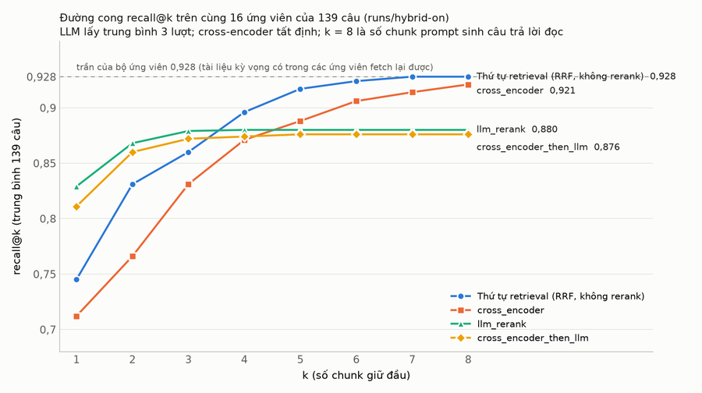

Hình 1. recall@k, k = 1..8. none chạm trần từ k = 7; CE xuất phát thấp hơn ở k = 1 nhưng gần trần ở k = 8; hai đường LLM cao ở k = 1–2 rồi phẳng từ k = 3 vì chỉ giữ median 2 chunk.

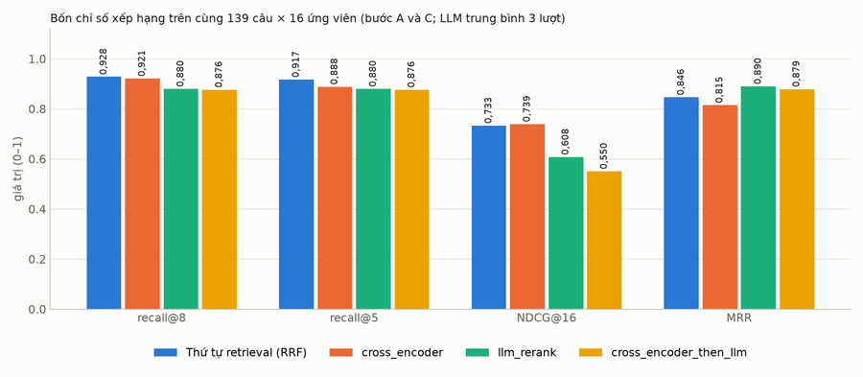

Hình 4. Cùng 139 câu × 16 ứng viên. none và CE cao ở recall và NDCG (giữ đủ 8), LLM cao ở MRR.
Đọc số:
• none ≥ CE ≥ LLM ở recall. CE làm rơi 2 câu so với none (bảng toàn tên riêng d0010; tài liệu trùng tên d0287), LLM làm rơi 12 câu (7 trong số đó là câu có 2 tài liệu kỳ vọng: LLM giữ một tài liệu đủ trả lời rồi bỏ tài liệu kia).
• MRR của LLM cao nhất vì khi giữ được tài liệu đúng nó đặt lên hạng 1; NDCG của LLM thấp vì phạt giữ ít. Với prompt đọc 8 chunk, recall@8 quan trọng hơn hai chỉ số này (mục 6 xác nhận).
• Điểm CE (logit) của chunk hạng 1 khi đúng (median 5,7, min −0,8) và khi sai (median 3,5, max 8,3) chồng nhau: không dùng điểm làm ngưỡng loại.
• CE 512 token cao hơn CE 1024 (0,928 so với 0,921): đuôi của chunk dài chỉ thêm nhiễu.

4 Độ trễ rerank
4. -p Độ trễ bước rerank (concurrency 1)

Phương án | Phép đo | p50 | p95 | p99 | Max | TB
none | — | 0 | 0 | 0 | 0 | 0
CE 1024 | 695 | 112 ms | 147 ms | 169 ms | 177 ms | 107 ms
CE 512 | 695 | 89 ms | 99 ms | — | — | 83 ms
llm | 139 | 1 696 ms | 3 295 ms | 3 745 ms | 3 776 ms | 1 834 ms
CE → LLM | 139 | 1 697 ms | 2 649 ms | 2 934 ms | 4 057 ms | 1 742 ms

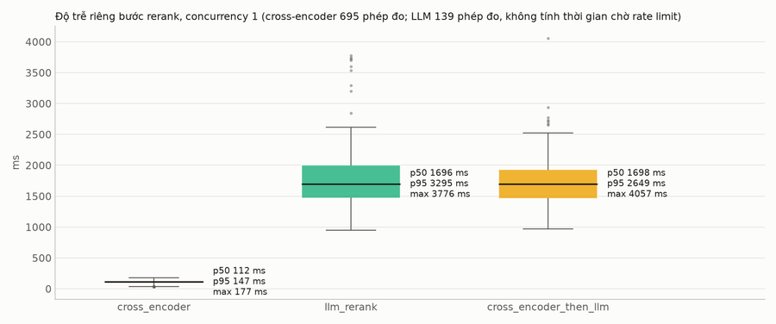

Hình 6. CE 0,11 s so với 1,7 s của hai phương án LLM; CE → LLM có đuôi p95 ngắn hơn vì LLM đọc 8 chunk thay vì 16.
Đọc số: CE nhanh hơn LLM 15 lần ở p50, 22 lần ở p95, phân phối hẹp (p10 66 → p99 169 ms), không đuôi dài. Trong run e2e llm, lượt LLM rerank chạy thật có p50 cả lượt 6,2 s, lượt nó lỗi và fail-open 3,9 s: ở tầng người dùng LLM rerank tốn ~2,3 s.

4.1. CE theo max_length (quét 256–1024, cùng 139 câu)

max_length | recall@8 | recall@5 | MRR | p50 | req/s | passage bị cắt
256 | 0,928 | 0,885 | 0,810 | 62 ms | 17,1 | 60 %
384 | 0,928 | 0,910 | 0,826 | 78 ms | 13,1 | 44 %
512 (mặc định mới) | 0,928 | 0,888 | 0,828 | 97 ms | 10,4 | 29 %
768 | 0,921 | 0,888 | 0,815 | 138 ms | 7,8 | 9 %
1024 (cũ) | 0,921 | 0,888 | 0,815 | 139 ms | 7,3 | 0,2 %

Hình 3b. recall@8 giữ ở trần từ 256 đến 512, giảm nhẹ ở 768–1024; độ trễ giảm gần tuyến tính; 512 cắt 29 % passage mà không mất độ chính xác.

5 Chịu tải CE
5. -c Chịu tải (chỉ CE)

Mức đồng thời | CE 1024 p50 / p95 | req/s | CE 512 p50 / p95 | req/s
1 | 146 / 153 ms | 6,8 | 91 / 98 ms | 10,9
2 | 269 / 272 ms | 7,4 | 154 / 163 ms | 12,7
4 | 538 / 542 ms | 7,3 | 307 / 313 ms | 12,7
8 | 1 076 / 1 085 ms | 7,3 | 638 / 665 ms | 12,0

VRAM đỉnh 2 987 MiB (1024) / 3 120 MiB (512), GPU bận 85–90 %, 0 lỗi ở mọi mức.

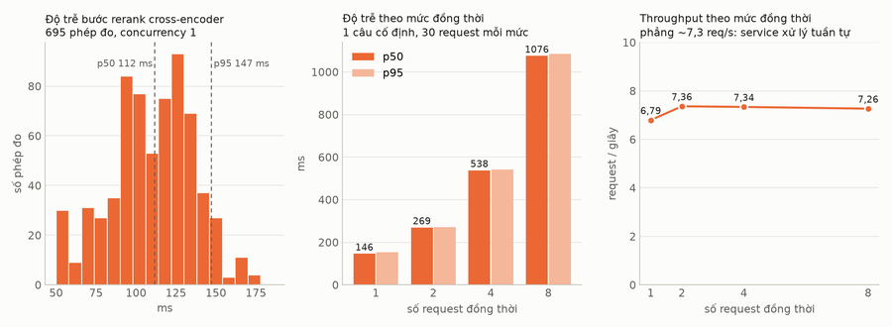

Hình 3. Trái: phân phối 695 phép đo ở 1024. Giữa: độ trễ tăng tuyến tính theo mức đồng thời. Phải: throughput phẳng.
Đọc số:
• Độ trễ tăng tuyến tính và req/s phẳng theo mức đồng thời: GPU bão hoà compute ngay với một request 16 cặp (không phải bão hoà bộ nhớ: VRAM chỉ dùng ~3/16 GB). Request thêm chỉ xếp hàng.
• Dynamic batching không giúp: thêm vào service và đo lại cho cùng 6,4–7,3 req/s; micro-benchmark trên model cho ~320 cặp/s ở ~370 token dù batch 16, 32 hay 64. Thời gian tỉ lệ với tổng token. Cửa sổ batching mặc định 0 ms, giữ worker thread để /health không kẹt.
• Đòn bẩy là token: max_length=512 cho 12 req/s, mức 8 đồng thời còn 0,64 s. Tiếp nữa là model nhỏ hơn (bge-reranker-base) hoặc GPU thứ hai.
• Với tải hiện tại dưới 1 lượt/giây, cả 1024 lẫn 512 đều dư; ≥ 4 lượt cùng chạm bước rerank thì mỗi lượt chờ thêm ~0,3 s (512).
• LLM không đo -c: credential 15 lượt/phút chặn ở ~0,25 req/s bất kể mức đồng thời.

6 e2e câu trả lời
6. e2e Tầng câu trả lời (154 câu, cache tắt, web off)

Mỗi chế độ một run eval đầy đủ (cùng 154 câu: 116 normal, 38 calculation). Chỉ số lấy từ evals/run/metrics.py; định nghĩa trước, số sau.
Chỉ số | Đo gì | Đọc thế nào
normal recall@5 | số câu normal (trên 116) mà tài liệu kỳ vọng nằm trong 5 chunk đầu của ngữ cảnh đưa vào prompt sinh | cao hơn = nhiều câu có đúng tài liệu để trả lời
normal fail | số câu normal eval chấm fail: recall@5 sai, hoặc câu không đi nhánh RAG (bị phân loại off-topic hay rẽ sang calculation), hoặc lộ tài liệu không được phép
calculation pass | số câu calculation (trên 38) đi qua CalculationNode và các con số của đáp án kỳ vọng xuất hiện trong câu trả lời (numbers_match, khá dễ dãi) | câu đi nhánh RAG thường bị tính fail dù số đúng (10 câu ở mọi chế độ)
calculation recall@5 theo trích dẫn | số câu calculation có tài liệu kỳ vọng trong trích dẫn [n] của câu trả lời (nhánh này không ghi ngữ cảnh) | thấp hơn có thể do câu trả lời không gắn trích dẫn, không phải thiếu tài liệu
Từ chối trả lời | số câu (trên 154) mà câu trả lời chứa mẫu "chưa có thông tin / không hỗ trợ được" | thấp hơn = ít né tránh hơn; gồm cả từ chối đúng (5 câu không có tài liệu)
Ticket fallback | số lượt kết thúc ở TicketFallbackNode (không còn ngữ cảnh dùng được)
Citation accuracy | trung bình phần trích dẫn [n] trỏ đúng tài liệu kỳ vọng, trên các câu có trích dẫn
LLM rerank lỗi fail-open | số lượt node 09a LLM lỗi (rate limit, JSON hỏng) và graph đi tiếp với xếp theo điểm | mốc llm thực tế là hỗn hợp 55 % LLM + 45 % xếp theo điểm
Cả lượt p50 / p95 | thời gian từ gửi câu hỏi tới token cuối, 3 lượt song song | gồm thời gian chờ slot rate limit của credential Chat và RERANK
Lượt gọi LLM / lượt | số lần gọi model trong một lượt: phân loại, HyDE/tách câu, rerank (nếu có), sinh | none/CE bớt đúng 1 lượt
USD / lượt | tiền API LLM của cả lượt, theo bảng giá model; chưa gồm GPU của service CE | chênh giữa none và CE là nhiễu token của bước sinh, không phải tiền rerank

Chỉ số | none | CE | llm | CE → LLM
normal recall@5 (trên 116) | 111 | 110 | 104 | 108
normal fail (trên 116) | 6 | 7 | 12 | 8
calculation pass (trên 38) | 19 (1 lỗi 504) | 20 | 18 | 21
calculation recall@5 theo trích dẫn (trên 38) | 19 | 20 | 23 | 20
Từ chối trả lời (trên 154) | 31 | 32 | 41 | 29
Ticket fallback | 0 | 0 | 1 | 1
Citation accuracy | 0,909 | 0,910 | 0,891 | 0,905
LLM rerank lỗi fail-open | 0 | 0 | 70 | 32
Cả lượt p50 / p95 | 4,9 s / 8,2 s | 4,6 s / 7,5 s | 5,3 s / 9,5 s | 6,6 s / 17,9 s
Lượt gọi LLM / lượt | 2,34 | 2,33 | 3,32 | 3,30
USD / lượt (API, chưa gồm GPU CE) | 0,00483 | 0,00503 | 0,00557 | 0,00540

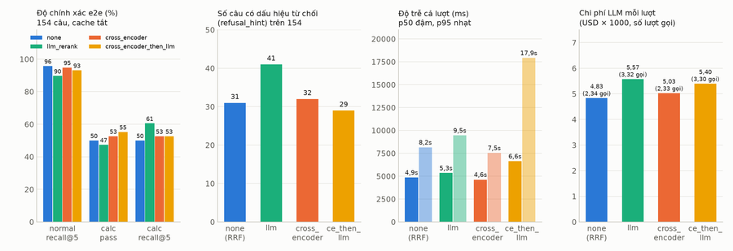

Hình 7. none và CE hoà trong mức nhiễu và cùng hơn llm ở mọi cột trừ calculation recall@5 (mất trích dẫn). Độ trễ của hai chế độ có LLM gồm thời gian chờ rate limit.
Đọc số:
• none/CE so với llm: +6–7 câu normal có tài liệu đúng (7 câu từ "chưa có thông tin" thành trả lời được, 0–1 câu ngược lại), −9–10 câu từ chối, +1–2 pass calculation, −0,5–0,7 s p50, −10–13 % chi phí. Chênh vượt mức nhiễu nền (±2 câu).
• none so với CE: 35 câu đổi trạng thái nhưng 25 câu chỉ đổi cách diễn đạt từ chối; recall mỗi bên hơn nhau 1 câu. Hoà. Chênh độ trễ 0,24 s nằm trong nhiễu của model sinh và rate limit Chat.
• Calculation recall@5 giảm (19–20 so với 23) ở cả hai chế độ không-LLM: 6 câu mất trích dẫn trong khi 4/6 câu trả lời cùng con số; pass tăng, từ chối giảm. Model tính toán có đủ tài liệu nhưng không gắn số trích dẫn; cần kiểm tra thứ tự chunk vào prompt tính toán.
• Nguyên nhân trượt còn lại (hình 8): normal 6 câu của none/CE là off-topic và retrieval không lấy được, rerank không chạm tới; calculation 10/18 câu là định tuyến (không qua CalculationNode) giống hệt ở mọi chế độ. Muốn tăng điểm eval thì sửa phân loại/định tuyến và retrieval, không phải rerank.

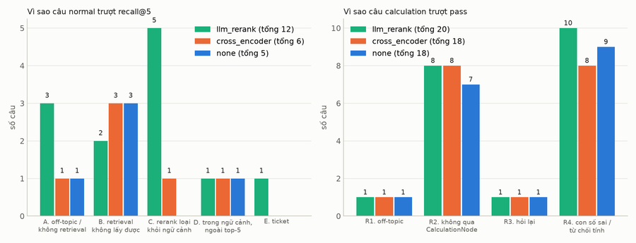

Hình 8. Số câu trượt theo nguyên nhân ở ba cấu hình. CE và none xoá gần hết nhóm "rerank loại tài liệu đúng" (5 → 1); phần còn lại nằm ngoài bước rerank.

8 Việc còn lại
8. Việc còn lại

• Windows 3060: đo lại -p -c cho CE (kỳ vọng ở 512: p50 ~200–240 ms, ~5 req/s); -a không cần.
• e2e trên bộ official với none, CE, llm trước khi khái quát "không cần rerank"; lặp bộ demo thêm 2 lần để có khoảng tin cậy.
• Ticket nhỏ: gate web search không dựa vào LLM rerank; trích dẫn nhánh calculation; rate limit credential RERANK.

8.1. Khi 8 chunk không có câu trả lời (none/CE không có gate "loại hết")

Số liệu trên 5 câu demo không có tài liệu đúng trong ứng viên (d0040, d0225, d0242, d0296, d0324):
• Nhánh normal (3 câu): none và CE đều trả lời "chưa có thông tin", không trích dẫn, không bịa; rò rỉ 0 ở cả 4 run, citation accuracy 0,91. Luật "chỉ trả lời từ ngữ cảnh" của prompt sinh đang làm việc.
• Nhánh calculation (2 câu): none vẫn tính ra số từ con số trong câu hỏi (d0242, d0324); CE từ chối cả hai; llm tính ở d0242. Rủi ro thật, dạng "trả lời từ giả định trong câu hỏi", có dòng cảnh báo "AI tự tính".
• Tín hiệu để nhận ra "không có tài liệu": cosine top-1 không tách được (không có: 0,52–0,66; có: p10 0,615). Điểm CE top-1 tách yếu: ngưỡng < 0 bắt 2/5, báo nhầm 5/134; < 1 bắt 2/5, nhầm 8/134.
Đề xuất theo thứ tự:
1. Chế độ auto: chạy none/CE, chỉ gọi LLM rerank khi tín hiệu yếu (CE top-1 < 1, hoặc cosine top-1 < 0,6 khi không có CE). Kích hoạt ở ~8–15/139 câu demo: giữ gate "không tài liệu → web search/ticket" cho phần đuôi, bỏ ~90 % lượt gọi LLM và độ trễ.
2. Kiểm tra trích dẫn sau khi sinh (nhánh normal): câu trả lời khẳng định mà không có [n] → chuyển thành "chưa có thông tin" + gợi ý ticket. Tất định, không tốn LLM.
3. Nhánh calculation: chỉ tính khi ít nhất một số đầu vào lấy từ chunk có trích dẫn; nếu mọi số đều từ câu hỏi thì nói rõ "kết quả chỉ dựa trên số bạn cung cấp" hoặc từ chối.
4. Web search: khi bật lại, dùng điều kiện tín hiệu yếu của mục 1 làm điều kiện tìm web.
5. Đo thay vì giả định: thêm 15–20 câu unanswerable vào bộ demo, chạy judge faithfulness cho 4 chế độ.

8.2. Kết quả Phase 6 (26/10 chiều): bốn lớp chống bịa đã làm và đo

Thực hiện theo thứ tự review: (1) grounding + calculation gate, (2) bộ unanswerable phân nhóm, (3) auto rerank có log tín hiệu, (4) tách chính sách web. Code: commits 0620d1d, 7c3b96a, 89d31dc, 94c5f3d; dataset: unisage-gateway PR #9.
(1) Kiểm tra bám nguồn sau khi sinh (app/graph/grounding.py, CHAT_GROUNDING_CHECK)
Kiểm tra | Cách làm | Khi phát hiện
Con số không nguồn | mọi số trong câu trả lời phải có trong tài liệu được trích dẫn (không trích dẫn thì toàn ngữ cảnh), câu hỏi, giá trị đã biết, hoặc suy ra bằng một phép tính / một tổng từ các số đó; bỏ qua số ≤ 12 và năm | stream thêm dòng "Lưu ý: con số X không tìm thấy trong tài liệu được trích dẫn..." + cảnh báo ANSWER_UNGROUNDED_NUMBERS (nhánh calculation: CALC_UNGROUNDED_INPUT)
Chỉ số [n] ngoài phạm vi | so với số nguồn đã đưa vào prompt (chunk rồi trang web) | ANSWER_INVALID_CITATION
Có số liệu mà không trích dẫn | câu trả lời không phải từ chối, có số, không có [n] | ANSWER_NO_CITATION (chỉ AI admin)

Giới hạn: câu trả lời đã stream nên không sinh lại được, chỉ gắn lưu ý; kiểm tra số, không kiểm tra claim bằng chữ (entailment là việc sau). Nhánh calculation coi tài liệu, builtin rules, lịch sử, phép tính trước và hồ sơ khai báo là nguồn; prompt thêm luật không tự điền giả định và không coi "không có dữ liệu" là 0. Trên 60 lượt unanswerable bên dưới: 0 cảnh báo grounding (các chế độ không-LLM không bịa số), 2 LLM_RERANK_FAILED ở chế độ llm.
(2) Bộ 20 câu unanswerable phân nhóm (d0337–d0356, unanswerable_kind), chạy riêng 20 câu ở 3 chế độ, cache tắt. Chấm: not_in_corpus/partial/false_premise/near_miss đạt khi nêu rõ giới hạn; calc_missing_input đạt khi hỏi lại hoặc nêu giới hạn; bịa = trả lời chắc nịch (có số, trích tài liệu "gần đúng", hoặc số không nguồn) khi không thể trả lời.
Nhóm (4 câu mỗi nhóm) | none | CE | llm | auto
not_in_corpus | 4/4 | 4/4 | 4/4 | 4/4
partial | 4/4 | 4/4 | 4/4 | 3/4 (1 lỗi 504 credential Chat)
false_premise | 4/4 | 4/4 | 4/4 | 4/4
near_miss | 4/4 | 4/4 | 3/4, 1 bịa | 3/4, 1 bịa
calc_missing_input | 4/4 | 4/4 | 4/4 | 4/4
Tổng | 20/20 | 20/20 | 19/20 | 18/20 (1 lỗi, 1 bịa)
p50 cả lượt | 6,5 s | 6,9 s | 7,8 s | 5,4 s
LLM rerank chạy | 0 | 0 | 20 | 2 (d0345 weak cosine 0,587; d0347 nhánh calculation)

Câu | Nhóm | Câu hỏi | none | CE | llm
d0337 | not_in_corpus | Mức phạt nộp học phí trễ hạn năm học 2025-2026 của IUH là bao nhiêu ph… | đạt (từ chối/nêu giới hạn) | đạt (từ chối/nêu giới hạn) | đạt (từ chối/nêu giới hạn)
d0338 | not_in_corpus | Khoa Công nghệ Thông tin có bao nhiêu suất học bổng khuyến khích học t… | đạt (từ chối/nêu giới hạn) | đạt (từ chối/nêu giới hạn) | đạt (từ chối/nêu giới hạn)
d0339 | not_in_corpus | Lệ phí phúc khảo một bài thi kết thúc học phần tại IUH hiện nay là bao… | đạt (từ chối/nêu giới hạn) | đạt (từ chối/nêu giới hạn) | đạt (từ chối/nêu giới hạn)
d0340 | not_in_corpus | Sinh viên nội trú ký túc xá IUH năm học 2026-2027 được dùng miễn phí b… | đạt (từ chối/nêu giới hạn) | đạt (từ chối/nêu giới hạn) | đạt (từ chối/nêu giới hạn)
d0341 | partial | Kỳ Pretest ngành Khoa học máy tính ngày 20/12/2024 do giảng viên nào c… | đạt (từ chối/nêu giới hạn) | đạt (từ chối/nêu giới hạn) | đạt (từ chối/nêu giới hạn)
d0342 | partial | Chương trình học bổng KHCN du học của Vingroup năm 2020 cấp tối đa bao… | đạt (từ chối/nêu giới hạn) | đạt (từ chối/nêu giới hạn) | đạt (từ chối/nêu giới hạn)
d0343 | partial | Theo hướng dẫn truy cập Wi-Fi IUH tháng 6/2026, người học được cấp bao… | đạt (từ chối/nêu giới hạn) | đạt (từ chối/nêu giới hạn) | đạt (từ chối/nêu giới hạn)
d0344 | partial | Theo thông báo mua sách của Công ty CDIMEX tháng 4/2025, văn phòng côn… | đạt (từ chối/nêu giới hạn) | đạt (từ chối/nêu giới hạn) | đạt (từ chối/nêu giới hạn)
d0345 | false_premise | Theo quy định của IUH, sinh viên bị cảnh báo học vụ lần thứ ba sẽ được… | đạt (từ chối/nêu giới hạn) | đạt (từ chối/nêu giới hạn) | đạt (từ chối/nêu giới hạn)
d0346 | false_premise | Quyết định 1035 về học phí năm học 2025-2026 giảm 50% học phí cho sinh… | đạt (từ chối/nêu giới hạn) | đạt (từ chối/nêu giới hạn) | đạt (từ chối/nêu giới hạn)
d0347 | false_premise | Quy chế đào tạo tiến sĩ năm 2017 của IUH miễn toàn bộ học phí năm đầu … | đạt (từ chối/nêu giới hạn) | đạt (từ chối/nêu giới hạn) | đạt (từ chối/nêu giới hạn)
d0348 | false_premise | Phiếu đăng ký ưu tiên xét tuyển đại học năm 2024 của IUH yêu cầu nộp k… | đạt (từ chối/nêu giới hạn) | đạt (từ chối/nêu giới hạn) | đạt (từ chối/nêu giới hạn)
d0349 | near_miss | Theo quyết định học phí năm học 2026-2027 của IUH, học phí Khối Công n… | đạt (từ chối/nêu giới hạn) | đạt (từ chối/nêu giới hạn) | đạt (từ chối/nêu giới hạn)
d0350 | near_miss | Theo Quy chế tuyển sinh và đào tạo trình độ tiến sĩ năm 2020 của IUH, … | đạt (từ chối/nêu giới hạn) | đạt (từ chối/nêu giới hạn) | BỊA (trả lời)
d0351 | near_miss | Kết quả Pretest ngành Khoa học máy tính đợt tháng 12/2025 có bao nhiêu… | đạt (từ chối/nêu giới hạn) | đạt (từ chối/nêu giới hạn) | đạt (từ chối/nêu giới hạn)
d0352 | near_miss | Chương trình đào tạo ngành Kiểm toán khóa 2024 của Viện Tài chính - Kế… | đạt (từ chối/nêu giới hạn) | đạt (từ chối/nêu giới hạn) | đạt (từ chối/nêu giới hạn)
d0353 | calc_missing_input | Học phí học kỳ này của em là bao nhiêu nếu em đăng ký 15 tín chỉ?… | đạt (hỏi lại) | đạt (hỏi lại) | đạt (hỏi lại)
d0354 | calc_missing_input | Em còn thiếu bao nhiêu tín chỉ nữa để đủ điều kiện tốt nghiệp ngành Ki… | đạt (từ chối/nêu giới hạn) | đạt (từ chối/nêu giới hạn) | đạt (từ chối/nêu giới hạn)
d0355 | calc_missing_input | Nếu em được 8 điểm bài giữa kỳ thì điểm tổng kết học phần Interpretati… | đạt (từ chối/nêu giới hạn) | đạt (hỏi lại) | đạt (từ chối/nêu giới hạn)
d0356 | calc_missing_input | Tổng học phí toàn bộ 4 năm ngành Công nghệ thông tin khóa 16 là bao nh… | đạt (từ chối/nêu giới hạn) | đạt (từ chối/nêu giới hạn) | đạt (từ chối/nêu giới hạn)

Câu bịa duy nhất ở cả hai lần bịa là d0350: hỏi "Quy chế tiến sĩ 2020" (chỉ có 2017 và 2023), câu trả lời "90 tín chỉ [n]" lấy từ quy chế 2017 mà không nói gì về năm. Ở chế độ llm, LLM rerank giữ lại chunk 2017 như "trả lời được"; nhưng ở chế độ auto lượt này có evidence ok (cosine 0,602, vừa qua ngưỡng 0,60) nên LLM rerank không chạy, ngữ cảnh y hệt chế độ none, vậy mà model sinh vẫn trả lời 90 tín chỉ, trong khi lần chạy none nó từ chối đúng. Kết luận đúng là: trên câu near-miss, model sinh không ổn định giữa hai lần chạy cùng ngữ cảnh; LLM rerank không phải nguyên nhân duy nhất, nó chỉ làm mất thêm ngữ cảnh để model nhận ra sai. Hai lượt auto có LLM rerank chạy (d0345 evidence weak, d0347 nhánh calculation) đều cho từ chối đúng, tức gate hoạt động như thiết kế khi nó kích hoạt. Mẫu 20 câu, một lần chạy mỗi chế độ: đủ để nói "không chế độ nào bịa ở 4/5 nhóm", chưa đủ để xếp hạng; chưa chạy auto trên tập 154 câu (dừng theo yêu cầu 26/10, ước 0,8 USD). Chạy lại: task eval:run env=eval -- --set demo --ids d0337,...,d0356 --variant exact --web off.
(3) Tín hiệu evidence và chế độ auto (app/graph/evidence.py, task benchmark:evidence)
Fusion ghi rrf_score, dense_rank, bm25_rank vào từng chunk; mỗi sub-query có cosine top-1, RRF top-1 và khoảng cách top-1/top-2, số chunk top-3 được cả dense lẫn BM25 tìm thấy, điểm CE top-1 (nếu có); log mỗi lượt và ghi vào results.jsonl của eval. Nghiên cứu ngưỡng trên 139 câu hybrid-on (retrieval lại, không gọi LLM): 5 câu có tài liệu đúng ngoài top-8 (3 câu không có trong toàn bộ 16).
cosine top-1 < | thêm "không đồng thuận" | gắn cờ weak | % lượt | bắt được miss (trên 5) | báo nhầm
0,55 | có | 0 | 0 | 0 | 0
0,55 | không | 4 | 2,9 % | 1 | 3
0,60 | không | 14 | 10,1 % | 3 | 11
0,60 | có | 1 | 0,7 % | 0 | 1
0,65 | không | 30 | 21,6 % | 4 | 26
0,70 | không | 78 | 56,1 % | 5 | 73

Đọc số: đồng thuận dense/BM25 không đánh dấu được miss (cả 5 câu miss đều có 1–3 chunk được hai bên cùng tìm thấy: retrieval "tự tin" vào tài liệu sai), nên luật weak chốt theo cosine (< 0,60, và < 1,0 điểm CE nếu có), đồng thuận chỉ để log. Với ngưỡng này auto gọi LLM rerank ở ~10 % lượt, bắt 3/5 miss, 11 lượt tốt bị gọi LLM vô ích. Không ép tỷ lệ: tỷ lệ là hệ quả của ngưỡng; đổi corpus thì chạy lại study trước khi đổi ngưỡng. auto đã có test wiring; chưa chạy e2e đầy đủ (ticket sau).
(4) Chính sách web tách khỏi rerank (app/graph/web_policy.py): fallback web search nhận sub-query có mức none (không ứng viên) và sub-query LLM rerank làm trống như cũ; mức weak chỉ khi bật CHAT_WEB_SEARCH_ON_WEAK_EVIDENCE (mặc định tắt); chế độ speculative không đổi; log lý do từng sub-query. Web đang tắt trong eval nên phần này mới có test đơn vị; đánh giá web fallback là ticket riêng.
Còn mở sau Phase 6: e2e đầy đủ với auto (tỷ lệ kích hoạt ước ~10 %, chưa đo); kiểm tra claim-to-evidence (entailment) cho câu chữ, không chỉ số; đánh giá web fallback; lặp bộ unanswerable để có khoảng tin cậy.

8.3. Chạy lại sau Phase 6 (26/10 tối): calculation và web_search ở chế độ none

Calculation, 38 câu (runs/calc-none-v2, sau khi sửa prompt và thêm grounding; so với runs/rrf-only cùng chế độ trước khi sửa):
 | Trước (rrf-only) | Sau (calc-none-v2)
pass | 19/38 (1 lỗi 504) | 23/38 (0 lỗi)
fail | 18 | 15
hỏi lại (form) | 1 | 0
từ chối / nêu giới hạn | 7 | 9
recall@5 theo trích dẫn | 19 | 20
p50 cả lượt | 5,5 s | 5,1 s
cảnh báo grounding | — | 4 (CALC_UNGROUNDED_INPUT)

Đổi chiều ở 22 câu (nhiễu model sinh ±3–4 câu là bình thường giữa hai lần chạy); ròng +4 pass, không có dấu hiệu luật prompt mới làm model từ chối ồ ạt (từ chối +2) hay hỏi lại nhiều hơn (−1). 4 cảnh báo grounding đều là dương tính giả trên câu trả lời đúng: 730 ngày (= 2 năm), 21 ngày quá hạn (hiệu hai mốc ngày), 13 giờ (hiệu hai giờ), 190.000 (= 250.000đ − 60.000đ, đơn vị "đ" dính vào số làm regex bỏ sót). Đã sửa grounding (commit sau run): suy ra từ ngày/giờ và bội số lịch, tách đơn vị dính số, bỏ số điện thoại/máy lẻ; chạy lại kiểm tra offline trên 4 câu → 0 cảnh báo. Nhánh calculation giờ chỉ cảnh báo AI admin, không gắn dòng lưu ý (đã có banner "AI tự tính, có thể sai").
Chạy lại lần 2 và 3 (26/10 tối, sau khi sửa phân loại + prompt calculation + cách chấm giờ). Mục tiêu theo review 15 câu fail của calc-none-v2: A (7 câu) trả lời đúng nhưng đi nhánh advisory; B (4) sai số học; C (3) bỏ cuộc/đọc bảng/chấm điểm; D (1) retrieval. Sửa (xem commit cùng mục):
• Phân loại: thêm rule 5b "phép tính trên số liệu có sẵn vẫn là academic_calculation" - phép tính quyết định nhãn, không phải nguồn số liệu.
• Prompt calculation: (1) tách "công thức của Trường" (hệ số, đơn giá, ngưỡng, quy đổi) khỏi "số học phổ thông" (tổng, hiệu, phần trăm, trung bình có trọng số đã cho, đếm ngày/giờ) - phần sau không cần tài liệu cho phép; (2) công thức nhiều tầng: quy đổi về đúng thang/đơn vị trước khi thay số, giải tới đúng đại lượng được hỏi, kiểm tra ngược; (3) tự kiểm tra số học, đọc bảng bị gộp cột theo thứ tự tiêu đề; (4) số liệu người dùng nêu trong câu hỏi là nguồn hợp lệ, KB không có văn bản gốc không phải lý do từ chối (thêm sau v3, vì v3 làm 3 câu từ chối kiểu này).
• Eval: numbers_match quy "X giờ Y phút" về số giờ thập phân.

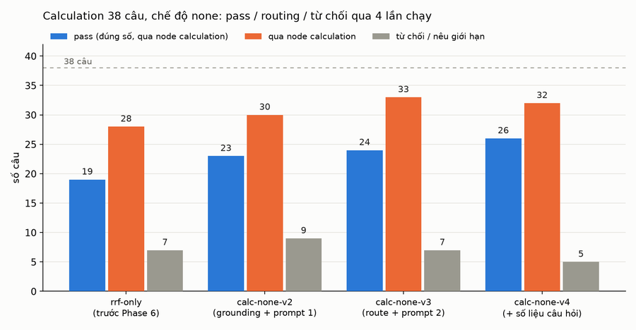

 | rrf-only | calc-none-v2 | calc-none-v3 | calc-none-v4
pass | 19 | 23 | 24 | 26
qua node calculation | 28 | 30 | 33 | 32
từ chối / nêu giới hạn | 7 | 9 | 7 | 5
hỏi lại (form) | 1 | 0 | 1 | 1
cảnh báo CALC_UNGROUNDED_INPUT | 0 | 4 (đều dương tính giả, đã sửa) | 2 (đều bắt đúng phép cộng sai) | 1
p50 cả lượt | 5,5 s | 5,1 s | 4,8 s | 5,1 s

Kết quả 15 câu mục tiêu (v2 → v4): đậu 7 (d0309, d0310, d0313, d0317, d0320, d0322 và d0316 ở v3); B đã đi đúng node calculation ở cả 4/4 câu, nhóm A đi node calculation 3/7 (d0316, d0317, d0318), 4 câu còn lại (d0238 bị coi ngoài phạm vi vì là câu lập trình C, d0241, d0245, d0329) vẫn trả lời đúng qua nhánh advisory. Hai câu từng rớt vì cách chấm/đọc bảng (d0331, d0332) vẫn rớt: model cộng sai 13 h 10 × 2 + 11 h 10 (ra 31 h 40, grounding bắt được) và vẫn nói "chưa có thông tin hạn mức Wi-Fi của cán bộ" dù có tính được phần sinh viên.
Hai điểm cần đọc kỹ, không nên xem 26/38 là con số sạch:
• d0309 (ĐGNL / nhiều tầng) "đậu" nhờ cách chấm: model nay đi đúng chuỗi công thức (Toán 8,0; Hóa 6,5; Lý cần 5,0; tổng 3 học kỳ 15,0; HK1 lớp 12 = 15,0 − 9,5 = 5,5) nhưng sau đó tự thêm một lý do "văn bản quy định làm tròn" và in đậm 7,0 (v3: 8,0). numbers_match chỉ kiểm tra 5,5 có xuất hiện nên tính pass. Luật "theo tới cùng" đã có tác dụng (trước đây dừng ở 5,00), nhưng bước "kiểm tra ngược" bị bỏ qua và kết luận bị ghi đè - việc tiếp theo là chấm theo con số in đậm/kết luận thay vì toàn văn, và siết "kết luận phải là số ra từ chuỗi công thức".
• Nhiễu model giữa hai lần chạy ±3-4 câu (cùng prompt, cùng context): d0237 cộng 3+3+3+2 ra 14 ở v3 rồi đúng 12 ở v4; d0330 đúng ở v2, từ chối ở v3, cộng sai 630.000 ở v4; d0242 đậu ở v3, hỏi lại ở v4. Chênh lệch dưới 4 câu giữa hai cấu hình không đủ kết luận; xu hướng chắc chắn là routing (+4 câu qua node calculation) và từ chối (9 → 5).
Web search, 24 câu (runs/web-none: 6 câu demo + 18 câu official không cần tài liệu, --web on, chế độ speculative, chính sách web mới):
Chỉ số | Giá trị
pass | 14/24
trả lời từ web | 11; web được dùng ở 15 lượt; cache hit 2
sai phạm vi nguồn (wrong_scope) | 0
p50 / p95 cả lượt | 9,5 s / 12,7 s (gồm tìm web + web judge)
cảnh báo grounding | 3, trong đó 1 bịa thật: w0002 trả lời "35.340.000 đồng/năm [3]" cho học phí CNTT, số này không có trong Quyết định 1035 (Khối Công nghệ là 38.350.000); 2 còn lại là số điện thoại/máy lẻ (dương tính giả, đã sửa)

10 câu fail đều là "chưa có thông tin" sau khi tìm web (học phí 2026-2027, điểm chuẩn 2026, xếp hạng, nghỉ lễ 2/9): web judge không chấp nhận trang nào. Không có run web nào trước đó để so, nên đây là mốc đầu cho chính sách web; mức weak chưa kích hoạt tìm web (cờ tắt) nên không ảnh hưởng kết quả. Đánh giá web fallback đầy đủ (bật CHAT_WEB_SEARCH_ON_WEAK_EVIDENCE, so với llm) là ticket riêng.
Điều đáng ghi nhất: lớp grounding đã bắt được một câu bịa số thật trong lúc chạy e2e (w0002), đúng việc nó được thiết kế để làm; và các dương tính giả tìm thấy (ngày/giờ, đơn vị dính số, số điện thoại) đều đã có test hồi quy.

